Plan1
 |  | https://tecnoware.inf.br/index.php/energia-solar/

QUANTAS PLACAS FOTOVOLTAICAS MINHA INSTALAÇÃO VAI UTILIZAR ??

Preencha o consumo dos meses, com base na sua conta de Energia.
A quantidade de placa é com base nas suas informações e não prevê aumento na sua demanda.
ATENÇÃO: INSIRA DADOS APENAS NOS CAMPOS PRETOS QUE O RESTO É CALCULADO
 | CONSUMO KWH
JANEIRO | 384
FEVEREIRO | 369
MARÇO | 224
ABRIL | 334
MAIO | 327
JUNHO | 336
JULHO | 330
AGOSTO | 314
SETEMBRO | 288
OUTUBRO | 283
NOVEMBRO | 297
DEZEMBRO | 328

MÉDIA MENSAL | 318 | KWH/m
Kilowatts Hora por mês

Média Consumo diário | 10.59 | KWH/d

Consulta no Site da CRESESB a média Anual de Irradiação e
a inclunação adequada dos Painéis Solares.
Para esta consulta, você precisa do Endereço exato e das Coordenadas de Latitude e Longitude
que podem ser obtidas por aplicativo ou no Google Maps
http://cresesb.cepel.br/index.php?section=sundata

Utilize pontos nas Coordenadas
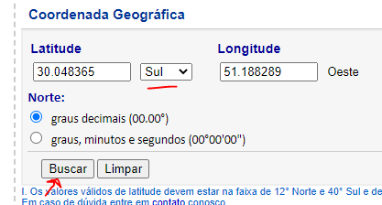

Poderá aparecer na tela, mais de uma informação do seu local, então escolha a que tem as coordenadas mais similares a que você informou.
Depois anote a "média anual" de irradiação" que no exemplo abaixo é 4,64 numa inclinação de 22º Norte.

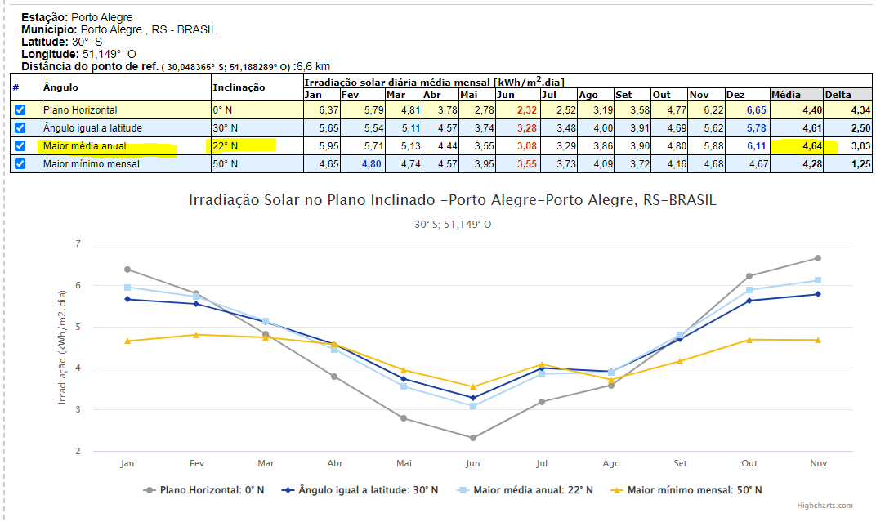

RESULTADO DE POTÊNCIA NECESSÁRIO PARA LHE ATENDER

Mádia Diária de Consumo | 10.59 | 2.28 | KWP
Média Anual Irradiação | 4.64

KWP = Kilowatts Pico = Potência Máxima
Devido as perdas é necessário Aumentar um pouco a potència (cabeamentos, equipamentos, inclinação e orientação)
Há divergência entre técnicos, no percentual destas perdas, porém vamos admitir |  |  |  |  | 25 | % ou seja, haverá uma Eficiência de | 75 | %

Assim, sua potència Real será de = |  | 3.04 | KWP

1 Kwatts = 1.000 W |  | 3044.38 | WATTS

Informa a capacidade do Painel = |  | 450 | WATTS | ( 360w, 400w, 450w, 545w, etc...)

TOTAL DE PAINÉIS A SEREM UTILIZADOS: |  |  | 7

Lembre, esta planilha é apenas um REFERENCIAL para seu projeto e a análise de um técnico é EXTREMAMENTE NECESSÁRIA.

Fatos relevantes que serão considerados:
1) Condições das Telhas
2) Condições do Maderamento que suporta as telhas
3) Condições dos quadros de Energia
4) Previsão de aumentos de consumo
5) Dados Corretos do Consumo Anual
6) Latitude e Longitude Corretas

Observe que os itens 1 e 2 dependo das condições, deverão ser refeitos, sob o risco do telhado não suportar o peso da estrutura.

